2024_data
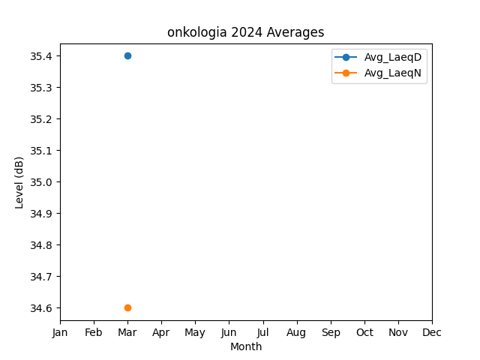
Month | Avg_LaeqD | Avg_LaeqN
3 | 35.4 | 34.6

